ORÇAMENTO_EXECUTIVO
ETAPA | VALOR ORÇADO | % | VALOR / m²
GERENCIAMENTO TÉCNICO E ADMINISTRATIVO | 3,318,913.56 | 13.18% | 396.69 | ÁREA CONSTRUÍDA | 8,366.50 | m²
MOVIMENTAÇÃO DE TERRA | 61,666.64 | 0.24% | 7.37
INFRAESTRUTURA | 1,477,672.36 | 5.87% | 176.62
SUPRAESTRUTURA | 4,952,966.75 | 19.67% | 592.00 |  |  | 224,384.75 | 26.82
PAREDES E PAINÉIS | 957,804.21 | 3.80% | 114.48 |  |  | 356,785.01 | 42.64
INSTALAÇÕES ELÉTRICAS, HIDRÁULICAS, GLP E PREVENTIVAS | 2,471,960.14 | 9.81% | 295.46 |  |  | 673,487.03 | 80.50
EQUIPAMENTOS E SISTEMAS ESPECIAIS | 1,127,279.77 | 4.48% | 134.74
IMPERMEABILIZAÇÃO | 539,873.24 | 2.14% | 64.53
REVESTIMENTOS INTERNOS DE PAREDE | 1,640,085.04 | 6.51% | 196.03 | 2,756,724.83
REVESTIMENTOS E ACABAMENTOS INTERNOS EM TETO | 482,761.18 | 1.92% | 57.70
PISOS E PAVIMENTAÇÕES | 1,116,639.78 | 4.43% | 133.47
PINTURA INTERNA | 1,143,520.24 | 4.54% | 136.68
ESQUADRIAS, VIDROS E FERRAGENS | 2,795,225.84 | 11.10% | 334.10
LOUÇAS E METAIS | 205,366.23 | 0.82% | 24.55
COBERTURA | 123,462.33 | 0.49% | 14.76
REVESTIMENTOS E ACABAMENTOS DE FACHADA | 1,248,713.67 | 4.96% | 149.25
SERVIÇOS COMPLEMENTARES | 1,521,821.87 | 6.04% | 181.89
TOTAL | 25,185,732.85 | 100% | 3,010.31
CUB/SC | 2,747.90 | Jul-23 | 1.10

Rótulos de Linha | Soma de %
SUPRAESTRUTURA | 19.67%
GERENCIAMENTO TÉCNICO E ADMINISTRATIVO | 13.18%
ESQUADRIAS, VIDROS E FERRAGENS | 11.10%
INSTALAÇÕES ELÉTRICAS, HIDRÁULICAS, GLP E PREVENTIVAS | 9.81%
REVESTIMENTOS INTERNOS DE PAREDE | 6.51%
SERVIÇOS COMPLEMENTARES | 6.04%
INFRAESTRUTURA | 5.87%
REVESTIMENTOS E ACABAMENTOS DE FACHADA | 4.96%
PINTURA INTERNA | 4.54%
EQUIPAMENTOS E SISTEMAS ESPECIAIS | 4.48%
PISOS E PAVIMENTAÇÕES | 4.43%
PAREDES E PAINÉIS | 3.80%
IMPERMEABILIZAÇÃO | 2.14%
REVESTIMENTOS E ACABAMENTOS INTERNOS EM TETO | 1.92%
LOUÇAS E METAIS | 0.82%
COBERTURA | 0.49%
MOVIMENTAÇÃO DE TERRA | 0.24%
Total Geral | 100.00%

COMPARAÇÕES
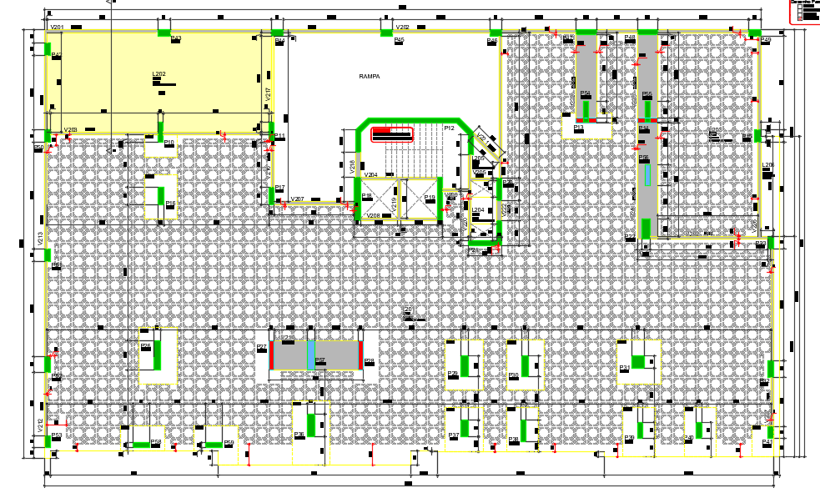
 |  |  |  |  | G1
 |  |  |  |  | 2 VIGAS 100X120
 |  |  |  |  | 1 VIGA 145X120
 |  |  |  |  | G2 E G3 sem grandes vigas

ESTRUTURA | PROTENDIDO | AVENARIA ESTRUTURAL | DIFERENÇA
VALOR SUPRAESTRUTURA | #REF! | #REF! | #REF!
VALOR TOTAL ORÇADO | #REF! | #REF! | #REF!
VALOR / AC* | #REF! | #REF! | #REF!
VALOR / AP** | #REF! | #REF! | #REF!
VALOR / UNIDADE | #REF! | #REF! | #REF!
 |  |  | #REF!

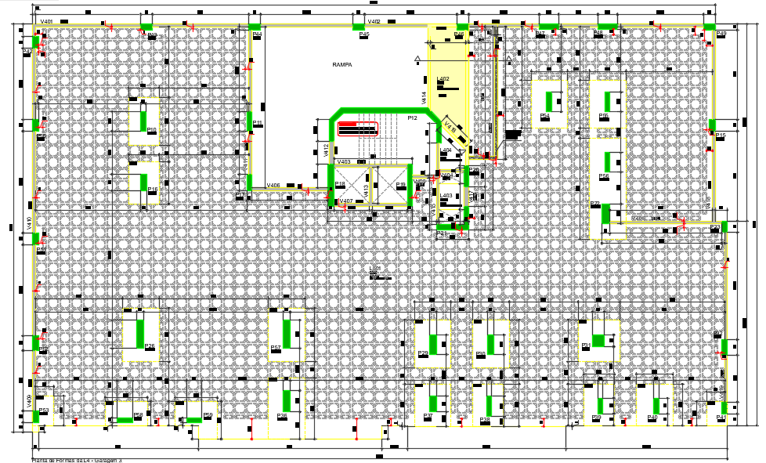
 | la vie
 | ARMADURA

CONTRAPISO | ARG ESTABILIZADA | VIRADO EM OBRA | DIFERENÇA
VALOR REVESTIMENTOS | #REF! | #REF! | #REF!
VALOR TOTAL ORÇADO | #REF! | #REF! | #REF!
VALOR / AC* | #REF! | #REF! | #REF!
VALOR / AP** | #REF! | #REF! | #REF!
VALOR / UNIDADE | #REF! | #REF! | #REF!
 |  |  | #REF! |  | normal
 |  |  |  |  | 0,18 - 0,24

 | LA VIE - MG3 | AREA | 10125.08
 | AÇO | kg | 180514.3 | 81.40405
 | CONCRETO | m³ | 2217.51 | 0.21901
 | FORMA | m² | 14488.81 | 6.53382

 | SAK | AREA | 1700
 | AÇO | kg | 54290.71 | 94.03268
 | CONCRETO | m³ | 577.36 | 0.33962
 | FORMA | m² | 4701.65 | 8.14336

 | PAESSAGGIO | AREA | 16348.1
 | AÇO | kg | 388922.00 | 86.59646
 | CONCRETO | m³ | 4491.20 | 0.27472
 | FORMA | m² | 22817.00 | 5.08038

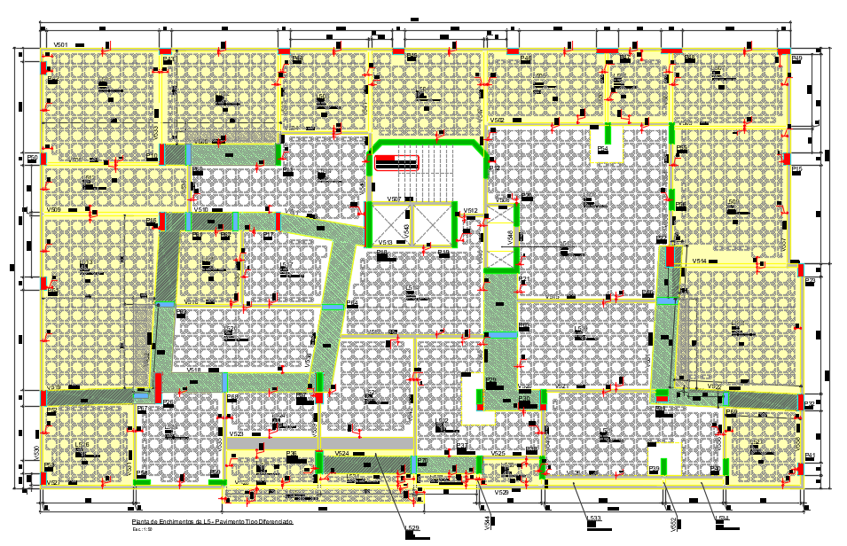
 | MAIORI
 | AÇO | kg | 211,302.20 | 102.171
 | CONCRETO | m³ | 2,068.13 | 0.247 | 0.41613445852
 | FORMA | m² | 10,835.64 | 5.239

